상품제안서
활동성 좋은 경량 단체 조끼 | 상품코드: S47875

 |  |  |  |  |  |  | 02-713-8555 | www.synergygift.co.kr
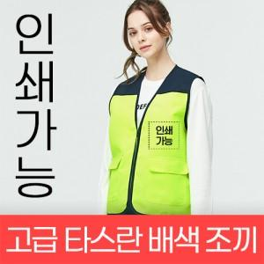

【상세/제작정보】

【인쇄/포장옵션】 | / OPP(비닐)

【공급단가】 | 수량 | 50~ | 100~ | 300~ | 1,000~ | 3,000~
*VAT별도 | 80~3XL | 9,750원 | 9,520원 | 9,070원 | 8,620원 | 8,400원
 | 4XL | 11,180원 | 10,920원 | 10,400원 | 9,890원 | 9,630원
 | 5XL | 12,610원 | 12,310원 | 11,730원 | 11,150원 | 10,860원

【상품 URL】 | https://www.synergygift.co.kr:443/src/goods_detail.php?gdno=47875

